关系图
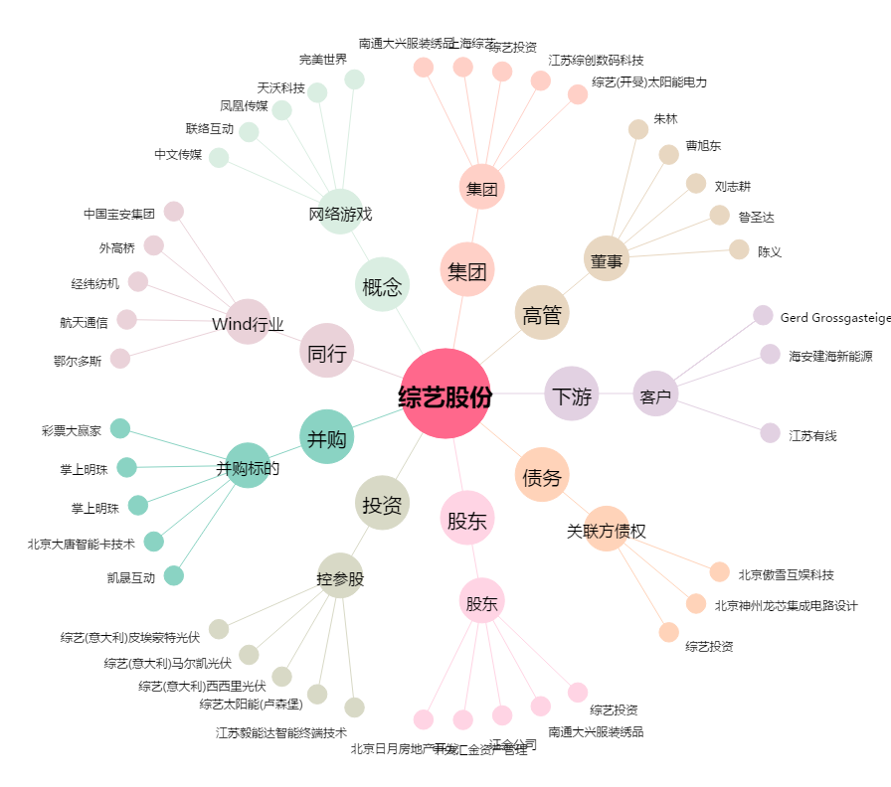
综艺股份[600770.SH] - 关系概览图

